Información
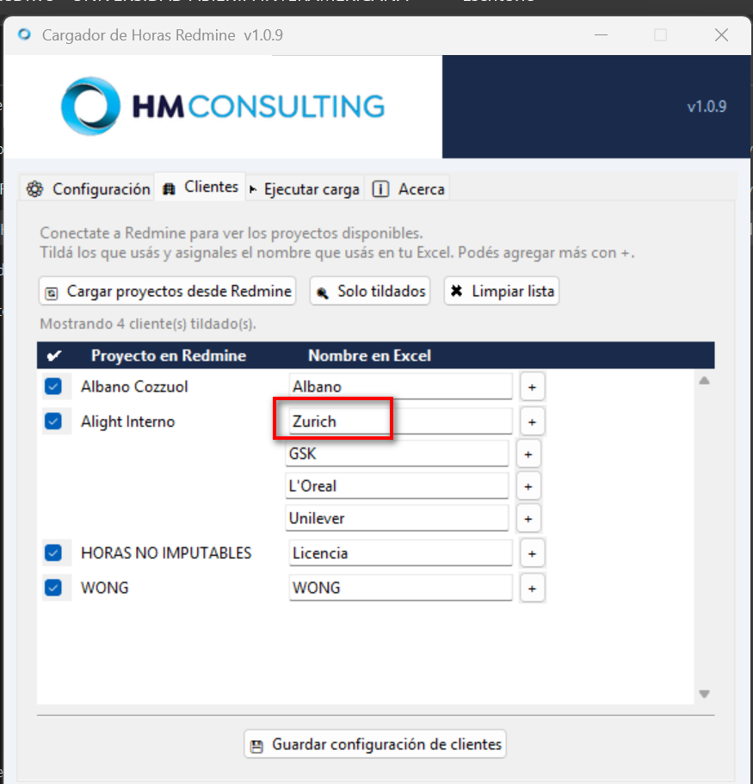
1. Este excel de carga puede ser utilizado tanto como un diario, para cargar el día a día, ya que la app permite seleccionar las fechas desde y hasta donde cargar.
Sino Puede usarse como solo un Excel de carga completa, y todo lo que tenga se va a cargar en Redmine

2. Se pueden crear todas las hojas y columnas que quieras porque el programa valida los titulos y que la hoja de carga se llame "Horas" (Por defecto, se puede modificar).

3. La lectura es de arriba hacia abajo, pero no afecta para la creación de incidentes, ya que si tienen el mismo Caso y Titulo los adjuntara en el mismo incidente.

4. Es importante que los nombre que utilices en la columna Clientes sean coincidentes con el campo que tenes en la app. Por eso son modificables los de la app.
Y puede tener mas de un nombre para cada proyecto en caso de utilizar mas de un cliente dentro, ej: Alight Interno.

